Carta de proyectos ágil
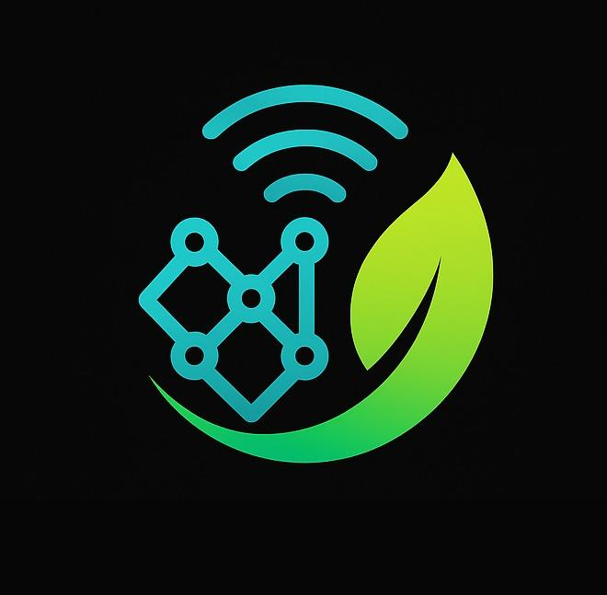
CARTA DEL PROYECTO |  | LOGO DEL PROYECTO
INFORMACIÓN GENERAL DEL PROYECTO
NOMBRE DEL PROYECTO | GASLYT
PROYECT MANAGER | A DEFINIR
PATROCINADOR DEL PROYECTO | A DEFINIR
SCRUM MASTER
PARTICIPANTES | Lujan, Luciano | GitHub: https://github.com/lucianoilujan Durigutti, Vittorio | GitHub: https://github.com/vittoriodurigutti Zalazar, Joaquin | GitHub: https://github.com/breaakerr Juncos, Lisandro | GitHub: https://github.com/Lisandro-05 Marquez, Jose | GitHub: https://github.com/marquezjose
FECHA PREVISTA DE INICIO | 25/08/2025
FECHA PREVISTA DE FINALIZACIÓN | 2025-10-23

DETALLES DEL PROYECTO
IDENTIFICACION DE PROYECTO | Sistema desantendido, para entornos residenciales, para el monitoreo en tiempo real de concentraciones de gases mediante un dispositivo IoT basado en ESP32 y sensores MQ. El sistema integra un sensor de gas (familia MQ), un módulo microcontrolador (ESP32) y un extractor activo para mejora de la respuesta del sensor. Los datos se procesan localmente y se transmiten de forma inalámbrica a una plataforma remota para supervisión, alertas y toma de decisiones automatizada, cerrando el lazo entre el entorno físico y el sistema digital.
PROPOSITO Y JUSTIFICACION | Desarrollar un sistema inteligente y económico para la detección continua de gases combustibles o tóxicos en hogares, utilizando tecnologias accesibles. El sistema monitorea en tiempo real la calidad del aire, envía alertas inmediatas al usuario mediante conexión WiFi (a su celular o aplicación) y activa automáticamente un extractor y activa una alarma sonora para mitigar riesgos, mejorando así la seguridad y prevención en entornos domésticos. Los accidentes por fugas de gas en viviendas son una causa frecuente de incendios, explosiones e intoxicaciones. Esta solución aborda esa brecha con tecnología accesible, de bajo costo y fácil instalación, aprovechando el crecimiento de la domotica. Al integrar detección, comunicación y respuesta automática, no solo aumenta la seguridad familiar, sino que también ofrece un modelo escalable para comercialización en mercados masivos, con potencial de integración con seguros, servicios de gas o soluciones de hogar inteligente.
OBJETIVOS | Desarrollar un sistema IoT autónomo dirigido a entornos residenciales o habitacinales, capaz de monitorear en tiempo real concentraciones de gases, activar via respuesta automatica sistemas de extraccion, registras la informacion, y que gestione un sistema de notificaciones y alarmas, mantiendo una facilidad de uso, instalacion y mantenimiento para individuos no tecnologos
OBJETIVOS SECUNDARIO | - Ingeso indirecto masivo de las personas a la era de las soluciones automatizadas, escalables y de bajo costo. - Prevención de accidentes personales y de infraestructura. - Evaluar, y optimizar la confiabilidad y tiempos de respuesta del sistema. - Realizar pequeñas mejoras y adaptaciones que hagan al producto viable en diversidad de entornos residenciales con diferentes infraestrcuturas . - Generar interes para adopción en las compañias prestadoras de servicios como las aseguradoras o empresas proveedoras de gas.
ALCANCE INICIAL | - Desarrollo de hardware (prototipo funcional en ambiente de laboratorio). - Pruebas de funcionamiento en entornos controlados. - Desarrollo de backend de acceo limitado con despliegue en un entorno local. - Dashboards premiliminares. - Documentacion técnica del proyecto.
STACKHOLDERS | Docente: (Stackholder principal) definiria los requisitos a alcanzar para poder definir el proyecto como exitoso. Relevaria lo realizado, para entregar correcciones/sugerencias/comentarios a fin de direccionar el proyecto a buen puerto.
PROYECT MANAGER (ALCANCE) | Entregar un prototipo funcional y validable en laboratorio. Mostrar el ciclo completo de un sistema ciberfísico (sensor → procesamiento → red → plataforma → acción). Evitar riesgos de sobrecarga de tiempos y recursos. Tener una base escalable para una futura versión más avanzada.
ENTREGABLES CONCRETOS | DOCUMENTACION: manual tecnico, manual de usuario, datasheets de los componenetes electronicos PROTOTIPOS: simulaciones de funcionamiento, aquitectura de red y comunicacion, prototipo fisico funcional en entorno controlado SOFTWARE: Backend funciona con acceso limitado, pero remoto con sistemas de dashbords funcionales, bases de datos, proxys, APIs, documentos para el despliegue PRESENTACION: videos de demostracion de funcionamiento, documentos y presentaciones del proyecto y producto
FECHA | 25/08/2025

